Лист1
ДПСР-1.14-1
Размер: 2,00х0,8х0,85
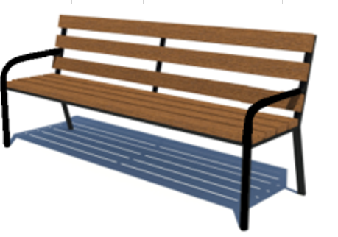
№ н/н | Артикул | Наименование | Кол-во | Изображение | цвет | масса кг. | масса комплекта кг
1 | - | Каркас ДПСР-1.14-1 | 1 |  | 7015 | 14.2 | 14.2
2 | 0167ДБ | Доска 35х90х2000 | 7 |  | тик | 6 | 42
3 | - | Закладная | 4 |  | 7015 | 0.45 | 1.8
ПЛАСТИК
4 | 20-40ДЧН | Заглушка под трубу 20х40 | 2 |  | черный | 0.001 | 0.002

